1-Neuf - Ventes
 | Neuf - Ventes
 | De: | Jan-2025 | À: | Sep-2025
 | Données: | Fermées

Voitures - Neuf | Est A (850+) (14 / 14)
Description | Moy. MAD | Moy. MMAP | % d'écart MAD | Moy. PAD | MPAD moy. | % d'écart PAD
ELANTRA | 9 | 8 | 8.5 % | 109 | 89 | 22.9 %
Ventes | 275911 $ | 235549 $ | 17.1 % | 3194506 $ | 2546911 $ | 25.4 %
Ventes par unité | 30415 $ | 28185 $ | 7.9 % | 29365 $ | 28779 $ | 2.0 %
ELANTRA HYBRIDE | 1 | 0 | 225.0 % | 12 | 6 | 102.5 %
Ventes | 32037 $ | 9542 $ | 235.7 % | 403215 $ | 195399 $ | 106.4 %
Ventes par unité | 34501 $ | 33398 $ | 3.3 % | 34421 $ | 33773 $ | 1.9 %
SONATA | 1 | 1 | (38.5 %) | 11 | 6 | 68.2 %
Ventes | 22465 $ | 37181 $ | (39.6 %) | 386634 $ | 245176 $ | 57.7 %
Ventes par unité | 39314 $ | 40041 $ | (1.8 %) | 36573 $ | 39005 $ | (6.2 %)
ELANTRA N | 1 | 0 | 0.0 % | 6 | 0 | 0.0 %
Ventes | 44037 $ | 0 $ | 0.0 % | 253222 $ | 0 $ | 0.0 %
Ventes par unité | 38533 $ | 0 $ | 0.0 % | 40285 $ | 0 $ | 0.0 %
Total Hyundai détail - Voiture | 12 | 10 | 19.7 % | 137 | 102 | 35.0 %
Ventes | 374451 $ | 291310 $ | 28.5 % | 4237576 $ | 3035786 $ | 39.6 %
Ventes PVND | 31965 $ | 29769 $ | 7.4 % | 30851 $ | 29846 $ | 3.4 %

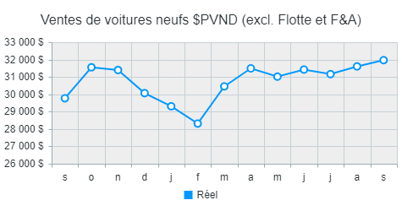 |  |  |  | 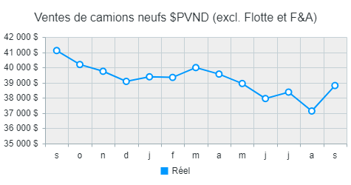 |  |  | 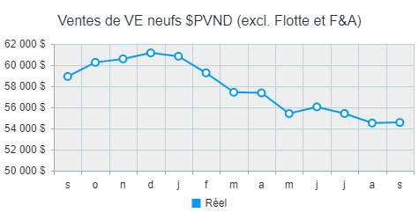

Camions - Neuf | Est A (850+) (14 / 14)
Description | Moy. MAD | Moy. MMAP | % d'écart MAD | Moy. PAD | MPAD moy. | % d'écart PAD
KONA | 21 | 11 | 98.0 % | 187 | 147 | 27.2 %
Ventes | 737372 $ | 384229 $ | 91.9 % | 6516678 $ | 5188072 $ | 25.6 %
Ventes par unité | 34994 $ | 36102 $ | (3.1 %) | 34902 $ | 35345 $ | (1.3 %)
TUCSON | 14 | 10 | 41.4 % | 93 | 79 | 18.6 %
Ventes | 574891 $ | 414627 $ | 38.7 % | 3862740 $ | 3161425 $ | 22.2 %
Ventes par unité | 40649 $ | 41463 $ | (2.0 %) | 41376 $ | 40163 $ | 3.0 %
TUCSON HYBRIDE | 9 | 5 | 75.7 % | 84 | 51 | 66.8 %
Ventes | 411568 $ | 233138 $ | 76.5 % | 3942969 $ | 2266790 $ | 73.9 %
Ventes par unité | 46845 $ | 46628 $ | 0.5 % | 46821 $ | 44887 $ | 4.3 %
PALISADE | 4 | 2 | 111.1 % | 20 | 19 | 4.9 %
Ventes | 254685 $ | 113137 $ | 125.1 % | 1209088 $ | 1104498 $ | 9.5 %
Ventes par unité | 62554 $ | 58663 $ | 6.6 % | 61109 $ | 58572 $ | 4.3 %
VENUE | 14 | 4 | 274.5 % | 105 | 69 | 51.9 %
Ventes | 364403 $ | 94066 $ | 287.4 % | 2775702 $ | 1797046 $ | 54.5 %
Ventes par unité | 26710 $ | 25822 $ | 3.4 % | 26435 $ | 25990 $ | 1.7 %
SANTA FE | 2 | 3 | (31.9 %) | 30 | 37 | (20.1 %)
Ventes | 117881 $ | 171021 $ | (31.1 %) | 1549111 $ | 1885817 $ | (17.9 %)
Ventes par unité | 51573 $ | 50942 $ | 1.2 % | 52512 $ | 51067 $ | 2.8 %
SANTA FE HYBRIDE | 2 | 1 | 212.5 % | 14 | 5 | 195.6 %
Ventes | 86654 $ | 28360 $ | 205.5 % | 700113 $ | 244947 $ | 185.8 %
Ventes par unité | 1.8 % | 0.6 % | 227.9 % | 1.8 % | 0.5 % | 228.5 %
SANTA CRUZ | 1 | 1 | (46.2 %) | 6 | 9 | (28.0 %)
Ventes | 25205 $ | 44351 $ | (43.2 %) | 325174 $ | 426057 $ | (23.7 %)
Ventes par unité | 50409 $ | 47763 $ | 5.5 % | 50583 $ | 47718 $ | 6.0 %
PALISADE HYBRIDE | 0 | 0 | 0.0 % | 0 | 0 | 0.0 %
Ventes | 0 $ | 0 $ | 0.0 % | 0 $ | 0 $ | 0.0 %
Ventes par unité | 0 $ | 0 $ | 0.0 % | 0 $ | 0 $ | 0.0 %
Total Hyundai détail - Camion | 66 | 36 | 83.8 % | 539 | 415 | 30.1 %
Ventes | 2572658 $ | 1482929 $ | 73.5 % | 20881574 $ | 16074650 $ | 29.9 %
Ventes PVND | 38812 $ | 41111 $ | (5.6 %) | 38716 $ | 38761 $ | (0.1 %)

VE - Neuf | Est A (850+) (14 / 14)
Description | Moy. MAD | Moy. MMAP | % d'écart MAD | Moy. PAD | MPAD moy. | % d'écart PAD
KONA ÉLECTRIQUE | 16 | 17 | (7.6 %) | 75 | 173 | (57.0 %)
Ventes | 767788 $ | 875527 $ | (12.3 %) | 3729439 $ | 9020342 $ | (58.7 %)
Ventes par unité | 49308 $ | 51938 $ | (5.1 %) | 50060 $ | 52033 $ | (3.8 %)
TUCSON PHEV | 3 | 2 | 56.7 % | 28 | 21 | 36.3 %
Ventes | 178270 $ | 113128 $ | 57.6 % | 1512852 $ | 1079211 $ | 40.2 %
Ventes par unité | 53102 $ | 52793 $ | 0.6 % | 53756 $ | 52280 $ | 2.8 %
NEXO | 0 | 0 | 0.0 % | 0 | 0 | 0.0 %
Ventes | 0 $ | 0 $ | 0.0 % | 0 $ | 0 $ | 0.0 %
Ventes par unité | 0 $ | 0 $ | 0.0 % | 0 $ | 0 $ | 0.0 %
IONIQ 5 | 2 | 28 | (93.4 %) | 71 | 164 | (56.6 %)
Ventes | 114283 $ | 1779162 $ | (93.6 %) | 4337674 $ | 10326763 $ | (58.0 %)
Ventes par unité | 61537 $ | 62900 $ | (2.2 %) | 60910 $ | 62941 $ | (3.2 %)
IONIQ 6 | 4 | 4 | (12.9 %) | 23 | 48 | (52.3 %)
Ventes | 219336 $ | 279638 $ | (21.6 %) | 1318047 $ | 3065768 $ | (57.0 %)
Ventes par unité | 56865 $ | 63144 $ | (9.9 %) | 57306 $ | 63586 $ | (9.9 %)
IONIQ 5 N | 0 | 0 | 0.0 % | 1 | 0 | 0.0 %
Ventes | 21071 $ | 0 $ | 0.0 % | 63865 $ | 0 $ | 0.0 %
Ventes par unité | 73748 $ | 0 $ | 0.0 % | 74509 $ | 0 $ | 0.0 %
IONIQ 9 | 3 | 0 | 0.0 % | 9 | 0 | 0.0 %
Ventes | 196129 $ | 0 $ | 0.0 % | 699907 $ | 0 $ | 0.0 %
Ventes par unité | 78452 $ | 0 $ | 0.0 % | 78390 $ | 0 $ | 0.0 %
Total Hyundai détail - VE | 27 | 52 | (47.0 %) | 207 | 406 | (49.1 %)
Ventes | 1496878 $ | 3047455 $ | (50.9 %) | 11661783 $ | 23492083 $ | (50.4 %)
Ventes PVND | 54574 $ | 58929 $ | (7.4 %) | 56434 $ | 57822 $ | (2.4 %)

Ventes véhicules neufs sommaire | Est A (850+) (14 / 14)
Description | Moy. MAD | Moy. MMAP | % d'écart MAD | Moy. PAD | MPAD moy. | % d'écart PAD
Total Hyundai détail - Voiture | 12 | 10 | 19.7 % | 137 | 102 | 35.0 %
Ventes | 374451 $ | 291310 $ | 28.5 % | 4237576 $ | 3035786 $ | 39.6 %
Ventes par unité | 31965 $ | 29769 $ | 7.4 % | 30851 $ | 29846 $ | 3.4 %
Total Hyundai détail - Camion | 66 | 36 | 83.8 % | 539 | 415 | 30.1 %
Ventes | 2572658 $ | 1482929 $ | 73.5 % | 20881574 $ | 16074650 $ | 29.9 %
Ventes par unité | 38812 $ | 41111 $ | (5.6 %) | 38716 $ | 38761 $ | (0.1 %)
Total Hyundai détail - VE | 27 | 52 | (47.0 %) | 207 | 406 | (49.1 %)
Ventes | 1496878 $ | 3047455 $ | (50.9 %) | 11661783 $ | 23492083 $ | (50.4 %)
Ventes par unité | 54574 $ | 58929 $ | (7.4 %) | 56434 $ | 57822 $ | (2.4 %)
Modèles fin de série | 1 | 0 | 166.7 % | 3 | 1 | 310.0 %
Ventes | 15839 $ | 10416 $ | 52.1 % | 133405 $ | 35452 $ | 276.3 %
Ventes par unité | 27719 $ | 48607 $ | (43.0 %) | 45553 $ | 49633 $ | (8.2 %)
Total des véhicules neufs | 106 | 98 | 8.4 % | 886 | 923 | (4.0 %)
Ventes | 4459825 $ | 4832109 $ | (7.7 %) | 36914338 $ | 42637971 $ | (13.4 %)
Ventes PVND | 42074 $ | 49415 $ | (14.9 %) | 41651 $ | 46174 $ | (9.8 %)
Bureau Commercial - Neuf | 150 | 144 | 4.1 % | 1276 | 1257 | 1.5 %
Ventes | 239327 $ | 231532 $ | 3.4 % | 2077663 $ | 2131056 $ | (2.5 %)
Ventes PVND | 2258 $ | 2368 $ | (4.6 %) | 2344 $ | 2308 $ | 1.6 %
Flotte nationale | 1 | 0 | 133.3 % | 5 | 7 | (21.5 %)
Ventes | 39910 $ | 22787 $ | 75.1 % | 189546 $ | 267429 $ | (29.1 %)
Ventes par unité | 39910 $ | 53170 $ | (24.9 %) | 36351 $ | 40258 $ | (9.7 %)
Échanges concessionnaires | 28 | 14 | 100.5 % | 188 | 101 | 86.7 %
Ventes | 1236510 $ | 617238 $ | 100.3 % | 8560977 $ | 4497329 $ | 90.4 %
Ventes par unité | 44502 $ | 44543 $ | (0.1 %) | 45537 $ | 44654 $ | 2.0 %
Total départ. véh. neuf | 107 | 98 | 8.9 % | 892 | 930 | (4.1 %)
Ventes | 4739062 $ | 5086429 $ | (6.8 %) | 39181547 $ | 45036457 $ | (13.0 %)
Ventes par unité | 44290 $ | 51789 $ | (14.5 %) | 43950 $ | 48423 $ | (9.2 %)

1-PB - Neuf
 | PB - Neuf
 | De: | Jan-2025 | À: | Sep-2025
 | Données: | Fermées

Voitures - Neuf | Est A (850+) (14 / 14)
Description | Moy. MAD | Moy. MMAP | % d'écart MAD | Moy. PAD | MPAD moy. | % d'écart PAD
ELANTRA | 9 | 8 | 8.5 % | 109 | 89 | 22.9 %
PB par unité | 1851 $ | 1718 $ | 7.7 % | 1681 $ | 1803 $ | (6.8 %)
PB % des ventes | 6.1 % | 6.1 % | (0.2 %) | 5.7 % | 6.3 % | (8.6 %)
ELANTRA HYBRIDE | 1 | 0 | 225.0 % | 12 | 6 | 102.5 %
PB par unité | 1562 $ | 1353 $ | 15.5 % | 1696 $ | 2028 $ | (16.4 %)
PB % des ventes | 4.5 % | 4.0 % | 11.8 % | 4.9 % | 6.0 % | (17.9 %)
SONATA | 1 | 1 | (38.5 %) | 11 | 6 | 68.2 %
PB par unité | 2006 $ | 2425 $ | (17.3 %) | 2099 $ | 2515 $ | (16.5 %)
PB % des ventes | 5.1 % | 6.1 % | (15.8 %) | 5.7 % | 6.4 % | (11.0 %)
ELANTRA N | 1 | 0 | 0.0 % | 6 | 0 | 0.0 %
PB par unité | 1879 $ | 0 $ | 0.0 % | 2150 $ | 0 $ | 0.0 %
PB % des ventes | 4.9 % | 0.0 % | 0.0 % | 5.3 % | 0.0 % | 0.0 %
Total Hyundai détail - Voiture | 12 | 10 | 19.7 % | 137 | 102 | 35.0 %
PB par unité | 1839 $ | 1805 $ | 1.9 % | 1736 $ | 1867 $ | (7.0 %)
PB % des ventes | 5.8 % | 6.1 % | (5.1 %) | 5.6 % | 6.3 % | (10.0 %)

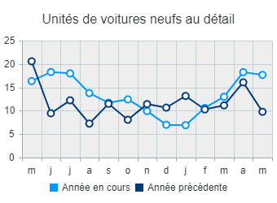 |  |  | 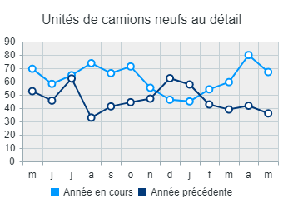 |  |  |  | 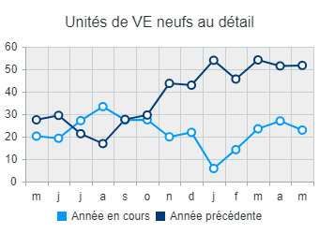 | 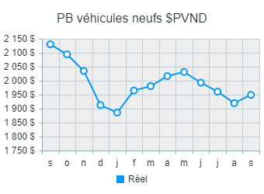 | 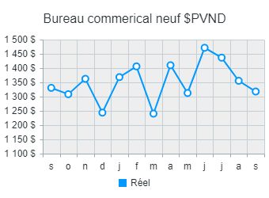

Camions - Neuf | Est A (850+) (14 / 14)
Description | Moy. MAD | Moy. MMAP | % d'écart MAD | Moy. PAD | MPAD moy. | % d'écart PAD
KONA | 21 | 11 | 98.0 % | 187 | 147 | 27.2 %
PB par unité | 1771 $ | 2056 $ | (13.9 %) | 1957 $ | 2143 $ | (8.7 %)
PB % des ventes | 5.1 % | 5.7 % | (11.2 %) | 5.6 % | 6.1 % | (7.5 %)
TUCSON | 14 | 10 | 41.4 % | 93 | 79 | 18.6 %
PB par unité | 2224 $ | 2398 $ | (7.3 %) | 2177 $ | 2441 $ | (10.8 %)
PB % des ventes | 5.5 % | 5.8 % | (5.4 %) | 5.3 % | 6.1 % | (13.4 %)
TUCSON HYBRIDE | 9 | 5 | 75.7 % | 84 | 51 | 66.8 %
PB par unité | 2242 $ | 2591 $ | (13.5 %) | 2310 $ | 2588 $ | (10.7 %)
PB % des ventes | 4.8 % | 5.6 % | (13.9 %) | 4.9 % | 5.8 % | (14.4 %)
PALISADE | 4 | 2 | 111.1 % | 20 | 19 | 4.9 %
PB par unité | 2489 $ | 2371 $ | 5.0 % | 2540 $ | 2879 $ | (11.8 %)
PB % des ventes | 4.0 % | 4.0 % | (1.5 %) | 4.2 % | 4.9 % | (15.5 %)
VENUE | 14 | 4 | 274.5 % | 105 | 69 | 51.9 %
PB par unité | 1547 $ | 1753 $ | (11.8 %) | 1588 $ | 1718 $ | (7.6 %)
PB % des ventes | 5.8 % | 6.8 % | (14.7 %) | 6.0 % | 6.6 % | (9.1 %)
SANTA FE | 2 | 3 | (31.9 %) | 30 | 37 | (20.1 %)
PB par unité | 2460 $ | 2405 $ | 2.3 % | 2373 $ | 2663 $ | (10.9 %)
PB % des ventes | 4.8 % | 4.7 % | 1.0 % | 4.5 % | 5.2 % | (13.3 %)
SANTA FE HYBRIDE | 2 | 1 | 212.5 % | 14 | 5 | 195.6 %
PB par unité | 2449 $ | 2906 $ | (15.7 %) | 2614 $ | 3022 $ | (13.5 %)
PB % des ventes | 5.0 % | 5.9 % | (13.8 %) | 5.4 % | 6.0 % | (10.5 %)
SANTA CRUZ | 1 | 1 | (46.2 %) | 6 | 9 | (28.0 %)
PB par unité | 2761 $ | 2480 $ | 11.3 % | 2202 $ | 2245 $ | (1.9 %)
PB % des ventes | 5.5 % | 5.2 % | 5.5 % | 4.4 % | 4.7 % | (7.4 %)
PALISADE HYBRIDE | 0 | 0 | 0.0 % | 0 | 0 | 0.0 %
PB par unité | 0 $ | 0 $ | 0.0 % | 0 $ | 0 $ | 0.0 %
PB % des ventes | 0.0 % | 0.0 % | 0.0 % | 0.0 % | 0.0 % | 0.0 %
Total Hyundai détail - Camion | 66 | 36 | 83.8 % | 539 | 415 | 30.1 %
PB par unité | 1978 $ | 2268 $ | (12.8 %) | 2043 $ | 2275 $ | (10.2 %)
PB % des ventes | 5.1 % | 5.5 % | (7.6 %) | 5.3 % | 5.9 % | (10.1 %)

VE - Neuf | Est A (850+) (14 / 14)
Description | Moy. MAD | Moy. MMAP | % d'écart MAD | Moy. PAD | MPAD moy. | % d'écart PAD
KONA ÉLECTRIQUE | 16 | 17 | (7.6 %) | 75 | 173 | (57.0 %)
PB par unité | 1939 $ | 2210 $ | (12.3 %) | 1843 $ | 2216 $ | (16.8 %)
PB % des ventes | 3.9 % | 4.3 % | (7.6 %) | 3.7 % | 4.3 % | (13.5 %)
TUCSON PHEV | 3 | 2 | 56.7 % | 28 | 21 | 36.3 %
PB par unité | 2257 $ | 3284 $ | (31.3 %) | 2653 $ | 3256 $ | (18.5 %)
PB % des ventes | 4.3 % | 6.2 % | (31.7 %) | 4.9 % | 6.2 % | (20.8 %)
NEXO | 0 | 0 | 0.0 % | 0 | 0 | 0.0 %
PB par unité | 0 $ | 0 $ | 0.0 % | 0 $ | 0 $ | 0.0 %
PB % des ventes | 0.0 % | 0.0 % | 0.0 % | 0.0 % | 0.0 % | 0.0 %
IONIQ 5 | 2 | 28 | (93.4 %) | 71 | 164 | (56.6 %)
PB par unité | 1634 $ | 1977 $ | (17.4 %) | 1736 $ | 2353 $ | (26.2 %)
PB % des ventes | 2.7 % | 3.1 % | (15.5 %) | 2.9 % | 3.7 % | (23.7 %)
IONIQ 6 | 4 | 4 | (12.9 %) | 23 | 48 | (52.3 %)
PB par unité | 1840 $ | 1827 $ | 0.7 % | 1749 $ | 2371 $ | (26.2 %)
PB % des ventes | 3.2 % | 2.9 % | 11.8 % | 3.1 % | 3.7 % | (18.2 %)
IONIQ 5 N | 0 | 0 | 0.0 % | 1 | 0 | 0.0 %
PB par unité | 532 $ | 0 $ | 0.0 % | 850 $ | 0 $ | 0.0 %
PB % des ventes | 0.7 % | 0.0 % | 0.0 % | 1.1 % | 0.0 % | 0.0 %
IONIQ 9 | 3 | 0 | 0.0 % | 9 | 0 | 0.0 %
PB par unité | 2059 $ | 0 $ | 0.0 % | 2415 $ | 0 $ | 0.0 %
PB % des ventes | 2.6 % | 0.0 % | 0.0 % | 3.1 % | 0.0 % | 0.0 %
Total Hyundai détail - VE | 27 | 52 | (47.0 %) | 207 | 406 | (49.1 %)
PB par unité | 1940 $ | 2094 $ | (7.4 %) | 1927 $ | 2343 $ | (17.7 %)
PB % des ventes | 3.6 % | 3.6 % | 0.0 % | 3.4 % | 4.1 % | (15.7 %)

PB véhicules neufs sommaire | Est A (850+) (14 / 14)
Description | Moy. MAD | Moy. MMAP | % d'écart MAD | Moy. PAD | MPAD moy. | % d'écart PAD
Total Hyundai détail - Voiture | 12 | 10 | 19.7 % | 137 | 102 | 35.0 %
PB par unité | 1839 $ | 1805 $ | 1.9 % | 1736 $ | 1867 $ | (7.0 %)
PB % des ventes | 5.8 % | 6.1 % | (5.1 %) | 5.6 % | 6.3 % | (10.0 %)
Total Hyundai détail - Camion | 66 | 36 | 83.8 % | 539 | 415 | 30.1 %
PB par unité | 1978 $ | 2268 $ | (12.8 %) | 2043 $ | 2275 $ | (10.2 %)
PB % des ventes | 5.1 % | 5.5 % | (7.6 %) | 5.3 % | 5.9 % | (10.1 %)
Total Hyundai détail - VE | 27 | 52 | (47.0 %) | 207 | 406 | (49.1 %)
PB par unité | 1940 $ | 2094 $ | (7.4 %) | 1927 $ | 2343 $ | (17.7 %)
PB % des ventes | 3.6 % | 3.6 % | 0.0 % | 3.4 % | 4.1 % | (15.7 %)
Modèles fin de série | 1 | 0 | 166.7 % | 3 | 1 | 310.0 %
PB par unité | 1442 $ | 2565 $ | (43.8 %) | 1985 $ | 2384 $ | (16.8 %)
PB % des ventes | 5.2 % | 5.3 % | (1.5 %) | 4.4 % | 4.8 % | (9.3 %)
Total des véhicules neufs | 106 | 98 | 8.4 % | 886 | 923 | (4.0 %)
PB par unité | 1949 $ | 2130 $ | (8.5 %) | 1968 $ | 2260 $ | (12.9 %)
PB % des ventes | 4.6 % | 4.3 % | 7.5 % | 4.7 % | 4.9 % | (3.4 %)
Bureau commercial - Neuf | 150 | 144 | 4.1 % | 1276 | 1257 | 1.5 %
PB par contrat | 932 $ | 903 $ | 3.2 % | 946 $ | 922 $ | 2.6 %
PB % des ventes | 58.4 % | 56.2 % | 3.9 % | 58.1 % | 54.4 % | 6.8 %
Flotte nationale | 1 | 0 | 133.3 % | 5 | 7 | (21.5 %)
PB par unité | 527 $ | 1308 $ | (59.7 %) | 725 $ | 1403 $ | (48.4 %)
PB % des ventes | 1.3 % | 2.5 % | (46.3 %) | 2.0 % | 3.5 % | (42.8 %)
Échanges concessionnaires | 28 | 14 | 100.5 % | 188 | 101 | 86.7 %
PB par unité | 48 $ | 48 $ | 0.4 % | 60 $ | 38 $ | 56.8 %
PB % des ventes | 0.1 % | 0.1 % | 0.5 % | 0.1 % | 0.1 % | 53.7 %
Total départ. véh. neuf | 107 | 98 | 8.9 % | 892 | 930 | (4.1 %)
PB par unité | 3254 $ | 3458 $ | (5.9 %) | 3326 $ | 3503 $ | (5.0 %)
PB % des ventes | 7.3 % | 6.7 % | 10.0 % | 7.6 % | 7.2 % | 4.6 %

1-Occasion - PB
 | Occasion - PB
 | De: | Jan-2025 | À: | Sep-2025
 | Données: | Fermées

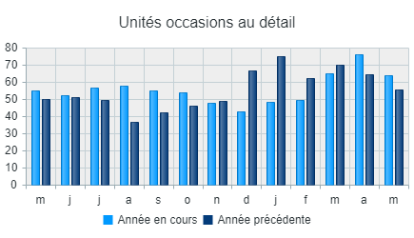 |  | 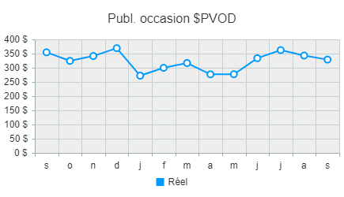

Occasion - PB | Est A (850+) (14 / 14)
Description | Moy. MAD | Moy. MMAP | % d'écart MAD | Moy. PAD | MPAD moy. | % d'écart PAD
Véhicules d'occasion - Certifiée Hyundai | 14 | 13 | 9.2 % | 148 | 121 | 22.5 %
PB par unité | 3452 $ | 3204 $ | 7.7 % | 3592 $ | 2818 $ | 27.5 %
Remise en état par unité | (1449 $) | (1307 $) | (10.8 %) | (1441 $) | (1238 $) | (16.4 %)
PB % des ventes | 12.9 % | 12.6 % | 1.8 % | 13.7 % | 11.0 % | 23.9 %
Ventes au détail véhicules d'occasion Hyundai | 24 | 21 | 15.6 % | 197 | 198 | (0.4 %)
PB par unité | 3408 $ | 3266 $ | 4.3 % | 3362 $ | 2584 $ | 30.1 %
Remise en état par unité | (1482 $) | (1449 $) | (2.3 %) | (1483 $) | (1303 $) | (13.8 %)
PB % des ventes | 15.0 % | 15.3 % | (1.6 %) | 15.2 % | 12.0 % | 27.0 %
Ventes au détail véhicules d'occasion autres | 16 | 21 | (22.6 %) | 147 | 192 | (23.7 %)
PB par unité | 3229 $ | 2845 $ | 13.5 % | 3312 $ | 2465 $ | 34.4 %
Remise en état par unité | (1317 $) | (1275 $) | (3.4 %) | (1329 $) | (1066 $) | (24.6 %)
PB % des ventes | 11.6 % | 13.5 % | (13.9 %) | 13.3 % | 10.7 % | 25.1 %
Total ventes au détail véh. d'occ. | 55 | 55 | (0.5 %) | 491 | 511 | (3.7 %)
PB par unité (net du reconditionnement) | 1942 $ | 1742 $ | 11.5 % | 1992 $ | 1396 $ | 42.7 %
Remise en état par unité | (1424 $) | (1348 $) | (5.6 %) | (1424 $) | (1199 $) | (18.8 %)
PB % des ventes | 7.7 % | 7.8 % | (2.1 %) | 8.2 % | 6.0 % | 36.3 %
Ventes en gros véhicules d'occasion | 65 | 49 | 33.6 % | 476 | 480 | (0.8 %)
PB par unité | 347 $ | 830 $ | (58.1 %) | 581 $ | 345 $ | 68.4 %
PB % des ventes | 2.5 % | 5.5 % | (55.2 %) | 4.1 % | 2.3 % | 74.4 %
Véhicules d'occasion - Achat de location | 9 | 8 | 11.2 % | 62 | 79 | (21.6 %)
PB par unité | 125 $ | 109 $ | 14.4 % | 134 $ | 103 $ | 30.8 %
PB % des ventes | 0.6 % | 0.7 % | (9.4 %) | 0.8 % | 0.7 % | 11.0 %
Bureau commercial - Total départ. veh. d'occasion
PB par contrat | 1034 $ | 983 $ | 5.1 % | 1046 $ | 977 $ | 7.1 %
PB % des ventes | 62.2 % | 59.8 % | 4.0 % | 61.0 % | 60.2 % | 1.5 %
Rajustement de l'inventaire | 1873 $ | 2592 $ | (27.7 %) | 7701 $ | 7507 $ | 2.6 %
Total départ. véh. d'occasion | 129 | 112 | 15.1 % | 1029 | 1070 | (3.8 %)
PB par unité | 1777 $ | 2054 $ | (13.5 %) | 2129 $ | 1607 $ | 32.5 %
PB % des ventes | 8.7 % | 10.3 % | (15.6 %) | 10.3 % | 8.0 % | 28.5 %

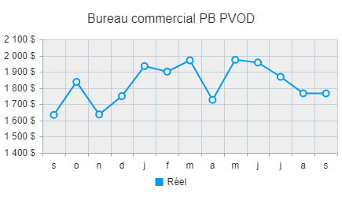 |  | 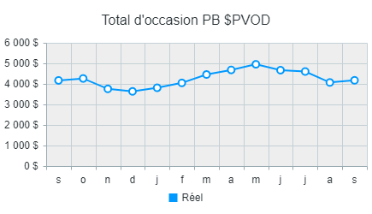

1-Pièces - Vente et PB
 | Pièces - Vente et PB
 | De: | Jan-2025 | À: | Sep-2025
 | Données: | Fermées

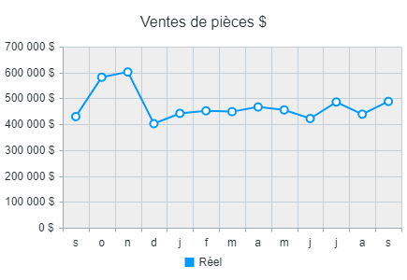 |  |  | 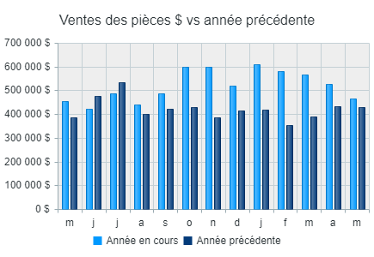 |  |  |  | 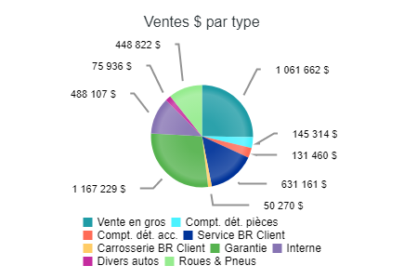

PB pièces | Est A (850+) (14 / 14)
Description | Moy. MAD | Moy. MMAP | % d'écart MAD | Moy. PAD | MPAD moy. | % d'écart PAD
Ventes en gros | 274 | 248 | 10.5 % | 2820 | 2563 | 10.0 %
Ventes | 108120 $ | 89010 $ | 21.5 % | 1061662 $ | 827962 $ | 28.2 %
Ventes par transaction | 395 $ | 359 $ | 9.9 % | 376 $ | 323 $ | 16.6 %
PB | 21663 $ | 18324 $ | 18.2 % | 214485 $ | 173565 $ | 23.6 %
PB % des ventes | 20.0 % | 20.6 % | (2.7 %) | 20.2 % | 21.0 % | (3.6 %)
Ventes au comptoir, pièces | 155 | 139 | 11.5 % | 1308 | 1218 | 7.4 %
Ventes | 16464 $ | 12715 $ | 29.5 % | 145314 $ | 113470 $ | 28.1 %
Ventes par transaction | 106 $ | 91 $ | 16.2 % | 111 $ | 93 $ | 19.3 %
PB | 4871 $ | 3685 $ | 32.2 % | 41386 $ | 35104 $ | 17.9 %
PB % des ventes | 29.6 % | 29.0 % | 2.1 % | 28.5 % | 30.9 % | (7.9 %)
Ventes au comptoir - Accessoires | 108 | 107 | 0.6 % | 863 | 898 | (3.8 %)
Ventes | 15867 $ | 14823 $ | 7.0 % | 131460 $ | 126627 $ | 3.8 %
Ventes par transaction | 147 $ | 139 $ | 6.4 % | 152 $ | 141 $ | 8.0 %
PB | 4585 $ | 4609 $ | (0.5 %) | 40483 $ | 39600 $ | 2.2 %
PB % des ventes | 28.9 % | 31.1 % | (7.1 %) | 30.8 % | 31.3 % | (1.5 %)
Bons de réparation au client | 544 | 523 | 3.9 % | 5753 | 5473 | 5.1 %
Ventes | 64112 $ | 73063 $ | (12.3 %) | 631161 $ | 650137 $ | (2.9 %)
Ventes par transaction | 118 $ | 140 $ | (15.5 %) | 110 $ | 119 $ | (7.6 %)
PB | 22893 $ | 26865 $ | (14.8 %) | 230778 $ | 237040 $ | (2.6 %)
PB % des ventes | 35.7 % | 36.8 % | (2.9 %) | 36.6 % | 36.5 % | 0.3 %
Carrosserie - Bon de réparation client | 0 | 0 | 0.0 % | 0 | 0 | (66.7 %)
Ventes | 7693 $ | 4556 $ | 68.8 % | 50270 $ | 53345 $ | (5.8 %)
Ventes par transaction | 0 $ | 0 $ | 0.0 % | 703789 $ | 248943 $ | 182.7 %
PB | 1815 $ | 773 $ | 134.8 % | 13698 $ | 16589 $ | (17.4 %)
PB % des ventes | 23.6 % | 17.0 % | 39.1 % | 27.2 % | 31.1 % | (12.4 %)
Garantie | 393 | 469 | (16.3 %) | 3512 | 3581 | (1.9 %)
Ventes | 160737 $ | 140928 $ | 14.1 % | 1167229 $ | 1068920 $ | 9.2 %
Ventes par transaction | 409 $ | 300 $ | 36.3 % | 332 $ | 299 $ | 11.3 %
PB | 32693 $ | 29524 $ | 10.7 % | 245759 $ | 219495 $ | 12.0 %
PB % des ventes | 20.3 % | 20.9 % | (2.9 %) | 21.1 % | 20.5 % | 2.5 %
Interne | 365 | 328 | 11.2 % | 3034 | 2962 | 2.4 %
Ventes | 59513 $ | 53556 $ | 11.1 % | 488107 $ | 469787 $ | 3.9 %
Ventes par transaction | 163 $ | 163 $ | (0.1 %) | 161 $ | 159 $ | 1.4 %
PB | 19943 $ | 17958 $ | 11.1 % | 164788 $ | 150903 $ | 9.2 %
PB % des ventes | 33.5 % | 33.5 % | (0.1 %) | 33.8 % | 32.1 % | 5.1 %
Divers autos
Ventes | 8393 $ | 4273 $ | 96.4 % | 75936 $ | 33531 $ | 126.5 %
PB | 2234 $ | 801 $ | 178.9 % | 21916 $ | 6999 $ | 213.2 %
PB % des ventes | 26.6 % | 18.7 % | 42.0 % | 28.9 % | 20.9 % | 38.3 %
Roues & Pneus
Ventes | 47348 $ | 36738 $ | 28.9 % | 448822 $ | 346952 $ | 29.4 %
PB | 10461 $ | 7686 $ | 36.1 % | 98781 $ | 76038 $ | 29.9 %
PB % des ventes | 22.1 % | 20.9 % | 5.6 % | 22.0 % | 21.9 % | 0.4 %
Escompte / Boni pour ventes en gros
PB | 12036 $ | 8089 $ | 48.8 % | 63402 $ | 53376 $ | 18.8 %
PB% Total des ventes des Pieces | 2.5 % | 1.9 % | 30.9 % | 1.5 % | 1.4 % | 4.4 %
Ajustement des pièces d'inventaire
PB | 291 $ | (418 $) | 169.6 % | 10841 $ | 12379 $ | (12.4 %)
PB% Total des ventes des Pieces | 0.1 % | (0.1 %) | 161.2 % | 0.3 % | 0.3 % | (23.0 %)
Total départ. pièces | 537 | 494 | 8.6 % | 4991 | 4679 | 6.7 %
Ventes | 488248 $ | 429662 $ | 13.6 % | 4199960 $ | 3690730 $ | 13.8 %
Ventes par transaction | 910 $ | 870 $ | 4.6 % | 842 $ | 789 $ | 6.7 %
PB | 133486 $ | 117894 $ | 13.2 % | 1146317 $ | 1021085 $ | 12.3 %
PB % des ventes | 27.3 % | 27.4 % | (0.4 %) | 27.3 % | 27.7 % | (1.3 %)

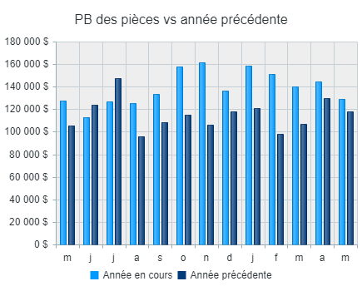 |  |  | 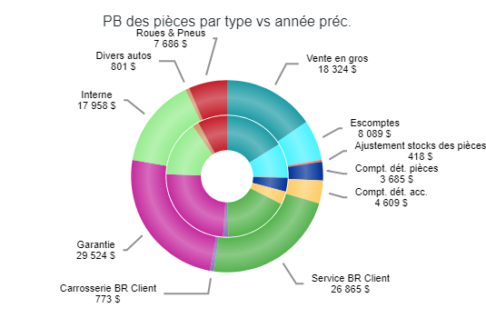

1-Service - Vente et PB
 | Service - Vente et PB
 | De: | Jan-2025 | À: | Sep-2025
 | Données: | Fermées

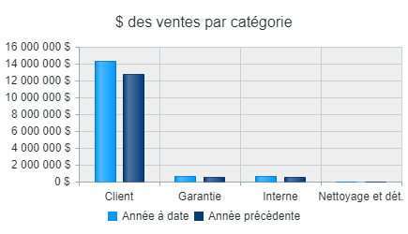 |  |  | 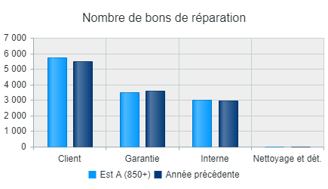 |  |  |  | 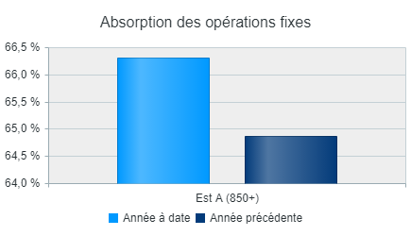

PB Service | Est A (850+) (14 / 14)
Description | Moy. MAD | Moy. MMAP | % d'écart MAD | Moy. PAD | MPAD moy. | % d'écart PAD
Main-d'œuvre - Bons de réparation au client | 544 | 523 | 3.9 % | 5753 | 5473 | 5.1 %
Ventes | 93928 $ | 85686 $ | 9.6 % | 1020258 $ | 910268 $ | 12.1 %
Ventes par transaction | 173 $ | 164 $ | 5.5 % | 177 $ | 166 $ | 6.6 %
PB | 73076 $ | 66420 $ | 10.0 % | 794644 $ | 701121 $ | 13.3 %
PB % des ventes | 77.8 % | 77.5 % | 0.4 % | 77.9 % | 77.0 % | 1.1 %
Main-d'œuvre - Garantie | 393 | 469 | (16.3 %) | 3512 | 3581 | (1.9 %)
Ventes | 80987 $ | 80428 $ | 0.7 % | 687830 $ | 590868 $ | 16.4 %
Ventes par transaction | 206 $ | 171 $ | 20.3 % | 196 $ | 165 $ | 18.7 %
PB | 56463 $ | 56940 $ | (0.8 %) | 480785 $ | 411596 $ | 16.8 %
PB % des ventes | 69.7 % | 70.8 % | (1.5 %) | 69.9 % | 69.7 % | 0.3 %
Main-d'œuvre - Interne | 365 | 328 | 11.2 % | 3034 | 2962 | 2.4 %
Ventes | 84964 $ | 72086 $ | 17.9 % | 649996 $ | 609430 $ | 6.7 %
Ventes par transaction | 233 $ | 220 $ | 6.0 % | 214 $ | 206 $ | 4.1 %
PB | 65419 $ | 56424 $ | 15.9 % | 497347 $ | 468745 $ | 6.1 %
PB % des ventes | 77.0 % | 78.3 % | (1.6 %) | 76.5 % | 76.9 % | (0.5 %)
Temps non-assigné
PB | (2376 $) | (2931 $) | 18.9 % | (41829 $) | (38139 $) | (9.7 %)
PB% des ventes du travail | (0.9 %) | (1.2 %) | 25.7 % | (1.8 %) | (1.8 %) | 1.8 %
Sous total main-d'œuvre | 1301 | 1321 | (1.5 %) | 12299 | 12016 | 2.4 %
Ventes | 259879 $ | 238199 $ | 9.1 % | 2358085 $ | 2110566 $ | 11.7 %
Ventes par transaction | 200 $ | 180 $ | 10.7 % | 192 $ | 176 $ | 9.2 %
PB | 192581 $ | 176853 $ | 8.9 % | 1730946 $ | 1543324 $ | 12.2 %
PB % des ventes | 74.1 % | 74.2 % | (0.2 %) | 73.4 % | 73.1 % | 0.4 %
Services d'esthétique | 1 | 1 | (7.1 %) | 21 | 13 | 64.0 %
Ventes | 240 $ | 93 $ | 158.9 % | 2920 $ | 1794 $ | 62.8 %
Ventes par transaction | 259 $ | 93 $ | 178.8 % | 142 $ | 144 $ | (0.8 %)
PB | 204 $ | 63 $ | 223.2 % | 2255 $ | 1450 $ | 55.5 %
PB % des ventes | 85.0 % | 68.1 % | 24.8 % | 77.2 % | 80.8 % | (4.5 %)
Stockage des pneus | 13 | 8 | 72.4 % | 450 | 503 | (10.5 %)
Ventes | 485 $ | 383 $ | 26.7 % | 26798 $ | 25898 $ | 3.5 %
Ventes par transaction | 37 $ | 51 $ | (26.5 %) | 60 $ | 52 $ | 15.6 %
PB | (29 $) | 249 $ | (111.7 %) | 12935 $ | 11652 $ | 11.0 %
PB % des ventes | (6.0 %) | 65.0 % | (109.2 %) | 48.3 % | 45.0 % | 7.3 %
Réparation confiées aux sous-traitants | 300 | 259 | 15.8 % | 2594 | 2445 | 6.1 %
Ventes | 90177 $ | 67520 $ | 33.6 % | 663240 $ | 603810 $ | 9.8 %
Ventes par transaction | 300 $ | 260 $ | 15.3 % | 256 $ | 247 $ | 3.5 %
PB | 12933 $ | 11716 $ | 10.4 % | 101845 $ | 98521 $ | 3.4 %
PB % des ventes | 14.3 % | 17.4 % | (17.3 %) | 15.4 % | 16.3 % | (5.9 %)
Lubrifiants | 412 | 394 | 4.6 % | 3911 | 4046 | (3.3 %)
Ventes | 14558 $ | 13205 $ | 10.2 % | 140273 $ | 135233 $ | 3.7 %
Ventes par transaction | 35 $ | 34 $ | 5.4 % | 36 $ | 33 $ | 7.3 %
PB | 3368 $ | 2978 $ | 13.1 % | 30860 $ | 29905 $ | 3.2 %
PB % des ventes | 23.1 % | 22.6 % | 2.6 % | 22.0 % | 22.1 % | (0.5 %)
Autres revenus | 41 | 40 | 1.2 % | 408 | 421 | (3.1 %)
Ventes | 1959 $ | 2082 $ | (5.9 %) | 25803 $ | 22138 $ | 16.6 %
Ventes par transaction | 48 $ | 52 $ | (7.1 %) | 63 $ | 53 $ | 20.3 %
PB | 1577 $ | 1914 $ | (17.6 %) | 21541 $ | 19229 $ | 12.0 %
PB % des ventes | 80.5 % | 92.0 % | (12.4 %) | 83.5 % | 86.9 % | (3.9 %)
Total départ. service | 2068 | 2022 | 2.3 % | 19682 | 19443 | 1.2 %
Ventes | 367297 $ | 321482 $ | 14.3 % | 3217120 $ | 2899439 $ | 11.0 %
Ventes par transaction | 178 $ | 159 $ | 11.7 % | 163 $ | 149 $ | 9.6 %
PB | 210635 $ | 193774 $ | 8.7 % | 1900381 $ | 1704081 $ | 11.5 %
PB % des ventes | 57.3 % | 60.3 % | (4.9 %) | 59.1 % | 58.8 % | 0.5 %

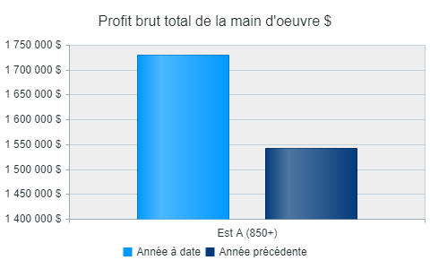 |  |  | 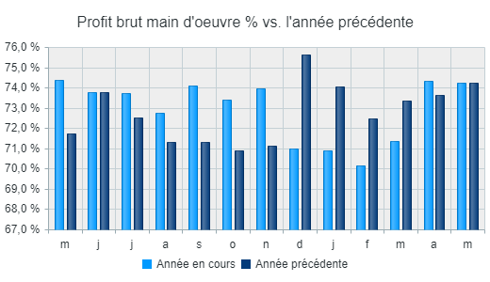 |  |  |  | 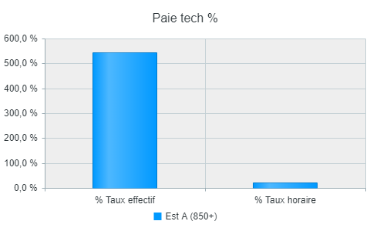

1-Carrosserie - Vente et PB
 | Carrosserie - Vente et PB
 | De: | Jan-2025 | À: | Sep-2025
 | Données: | Fermées

PB de Carrosserie | Est A (850+) (14 / 14)
Description | Moy. MAD | Moy. MMAP | % d'écart MAD | Moy. PAD | MPAD moy. | % d'écart PAD
Main-d'œuvre - Bons de réparation au client | 0 | 0 | 0.0 % | 0 | 0 | (66.7 %)
Ventes | 0 $ | 0 $ | 0.0 % | 0 $ | 0 $ | (100.0 %)
Ventes par transaction | 0 $ | 0 $ | 0.0 % | 0 $ | 2 $ | (100.0 %)
PB | 0 $ | 0 $ | 0.0 % | 0 $ | 0 $ | (100.0 %)
PB % des ventes | 0.0 % | 0.0 % | 0.0 % | 0.0 % | 50.0 % | (100.0 %)
Main-d'oeuvre - Interne | 0 | 0 | 0.0 % | 0 | 0 | 0.0 %
Ventes | 0 $ | 0 $ | 0.0 % | 0 $ | 0 $ | 0.0 %
Ventes par transaction | 0 $ | 0 $ | 0.0 % | 0 $ | 0 $ | 0.0 %
PB | 0 $ | 0 $ | 0.0 % | 0 $ | 0 $ | 0.0 %
PB % des ventes | 0.0 % | 0.0 % | 0.0 % | 0.0 % | 0.0 % | 0.0 %
Main-d'oeuvre - Garantie | 0 | 0 | 0.0 % | 0 | 0 | 0.0 %
Ventes | 0 $ | 0 $ | 0.0 % | 0 $ | 0 $ | 0.0 %
Ventes par transaction | 0 $ | 0 $ | 0.0 % | 0 $ | 0 $ | 0.0 %
PB | 0 $ | 0 $ | 0.0 % | 0 $ | 0 $ | 0.0 %
PB % des ventes | 0.0 % | 0.0 % | 0.0 % | 0.0 % | 0.0 % | 0.0 %
Temps non imputé
PB | 0 $ | 0 $ | 0.0 % | 0 $ | 0 $ | 0.0 %
PB% Total des ventes du travail | 0.0 % | 0.0 % | 0.0 % | 0.0 % | 0.0 % | 0.0 %
Sous total main-d'œuvre | 0 | 0 | 0.0 % | 0 | 0 | (66.7 %)
Ventes | 0 $ | 0 $ | 0.0 % | 0 $ | 0 $ | (100.0 %)
Ventes par transaction | 0 $ | 0 $ | 0.0 % | 0 $ | 2 $ | (100.0 %)
PB | 0 $ | 0 $ | 0.0 % | 0 $ | 0 $ | (100.0 %)
PB % des ventes | 0.0 % | 0.0 % | 0.0 % | 0.0 % | 50.0 % | (100.0 %)
Matériaux - Débosselage et peinture | 2 | 1 | 5.0 % | 11 | 12 | (7.9 %)
Ventes | 30 $ | 18 $ | 61.7 % | 170 $ | 775 $ | (78.0 %)
Ventes par transaction | 20 $ | 13 $ | 54.0 % | 16 $ | 66 $ | (76.1 %)
PB | 27 $ | 10 $ | 180.9 % | 107 $ | 339 $ | (68.5 %)
PB % des ventes | 92.3 % | 53.1 % | 73.7 % | 62.7 % | 43.7 % | 43.3 %
Réparation confiées aux sous-traitants | 18 | 30 | (38.1 %) | 183 | 312 | (41.4 %)
Ventes | 5706 $ | 4896 $ | 16.5 % | 34506 $ | 43730 $ | (21.1 %)
Ventes par transaction | 311 $ | 165 $ | 88.2 % | 189 $ | 140 $ | 34.6 %
PB | 281 $ | 1002 $ | (72.0 %) | 4464 $ | 7754 $ | (42.4 %)
PB % des ventes | 4.9 % | 20.5 % | (76.0 %) | 12.9 % | 17.7 % | (27.0 %)
Total départ. débosselage et peinture | 20 | 31 | (36.1 %) | 194 | 324 | (40.2 %)
Ventes | 5736 $ | 4915 $ | 16.7 % | 34677 $ | 44505 $ | (22.1 %)
Ventes par transaction | 289 $ | 158 $ | 82.6 % | 179 $ | 137 $ | 30.2 %
PB | 308 $ | 1012 $ | (69.6 %) | 4571 $ | 8093 $ | (43.5 %)
PB % des ventes | 5.4 % | 20.6 % | (73.9 %) | 13.2 % | 18.2 % | (27.5 %)

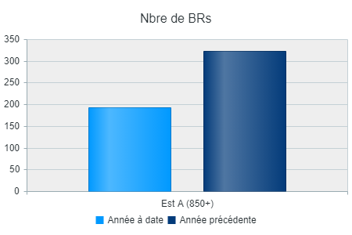 |  |  | 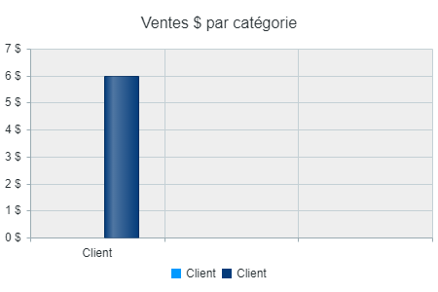 |  |  |  | 